5_Unjumble
구분 | 수정 요청 사항 | 참고이미지 | 선생님 의견
UI | 전반적으로 안내 글이 많아서 화면이 복잡해 보입니다. 정리본을 아래에 만들어 놓았으니 확인해 보시고 반영해 주세요. https://claude.ai/code/artifact/dd9edff5-91d3-40b0-96d2-156cd46dceae
콘텐츠 | 사용된 문장' 탭을 확인하여 반영
기능 | How to Play 클릭 후 하단에 Game Start 누르면 첫 페이지로 가는데 단어 고르기 화면으로 가도록 하는게 좋을것 같아요.
기능 | 정답 팝업을 ✕로 닫으면 게임이 멈춰 더 진행할 수 없습니다 문장을 맞히면 축하 팝업이 뜨고, 다음 문제로 가는 유일한 방법이 그 팝업 안의 '다음 문제 ➜' 버튼입니다. 그런데 팝업 우측 상단의 ✕를 누르면 팝업만 사라지고 다음 문제로 갈 수단이 아무것도 남지 않습니다. 이때 제출·힌트·다시 섞기 버튼은 눌리기는 하지만 아무 반응이 없어, 학생은 게임을 버리고 처음으로 돌아가는 수밖에 없습니다. 3번 틀려 정답이 공개된 경우에도 동일합니다. → ✕로 닫을 때도 다음 문제로 넘어가도록 하거나, 이미 답한 문제에서는 ✕ 버튼을 감춰 주세요.
콘텐츠 | 문장 수정 Let us study English together. -> Let's study English together.로 수정 Let us가 원형이기는 하나 어색합니다. | 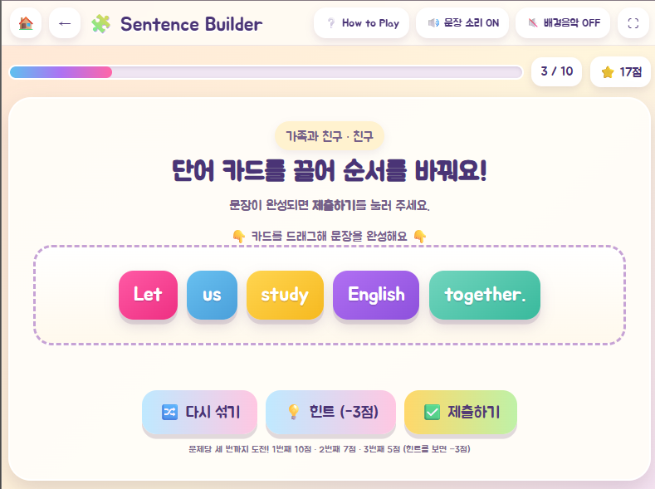
콘텐츠 | 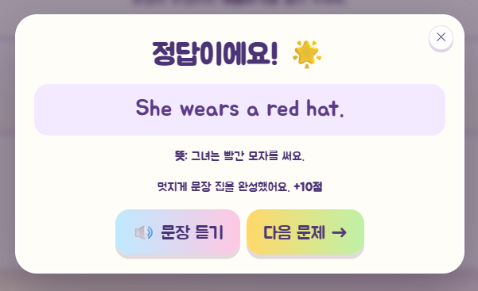 정답시 자동으로 문장과 정답 효과음이 재생되는데 동시에 플레이되어 문장 앞이 잘 안들립니다. 정답이 효과음 후에 플레이 되도록 설정 해 주세요.
기능 | 배경음악 끄기 버튼이 첫 클릭에 반대로 동작합니다 페이지를 연 직후 '배경음악 ON' 상태에서 끄려고 버튼을 처음 누르면, 꺼지지 않고 오히려 음악이 켜집니다. 버튼이 사용자의 설정값이 아니라 '지금 음악이 재생 중인가'를 보고 판단하는데, 브라우저 정책상 첫 클릭 전에는 음악이 멈춰 있어 첫 클릭이 '꺼져 있으니 켜자'로 해석되기 때문입니다. → 버튼이 재생 상태가 아니라 켜짐/꺼짐 설정값을 기준으로 동작하도록 되돌려 주세요.
콘텐츠 | 세 번 열심히 도전했어요. -> 삭제하기 | 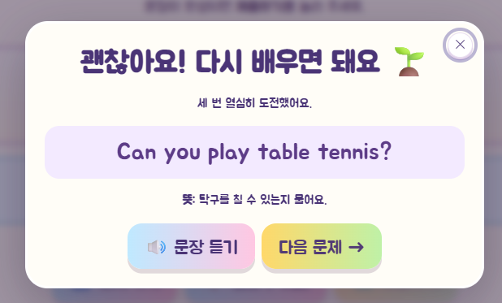
콘텐츠 | 문법적으로 옳은 다른 어순도 오답 처리됩니다 정답 판정이 정해진 한 가지 순서와 글자 단위로 완전히 같은지만 비교합니다. 부사나 시간 표현처럼 위치가 자유로운 요소가 있는 문장에서는 학생이 영어로 맞는 문장을 만들어도 오답 처리되고 기회가 소진됩니다. → 복수 정답을 허용하거나, 해당 문장은 어순이 하나로 정해지는 것만 출제해 주세요.
콘텐츠 | '다시 섞기'로 정답이 공짜로 완성될 수 있습니다 게임을 처음 시작할 때는 카드가 정답 순서로 놓이지 않도록 막는 처리가 있는데, '다시 섞기' 버튼에는 같은 처리가 없습니다. 4~6단어 문장이라 반복해서 누르면 우연히 정답 순서가 만들어질 수 있고, 그대로 제출하면 첫 시도 정답으로 10점을 받습니다. → 다시 섞기에도 정답 순서 방지 처리를 넣어 주세요.
 | 대주제 제목 -> 원하는 주제를 선택하세요 소주제 제목 -> 주제를 선택하세요

